Результат
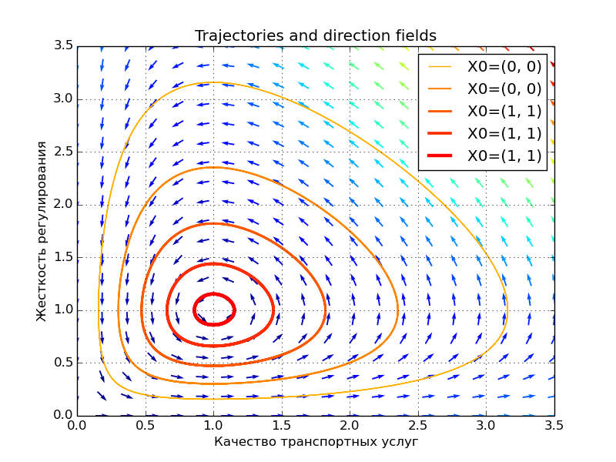
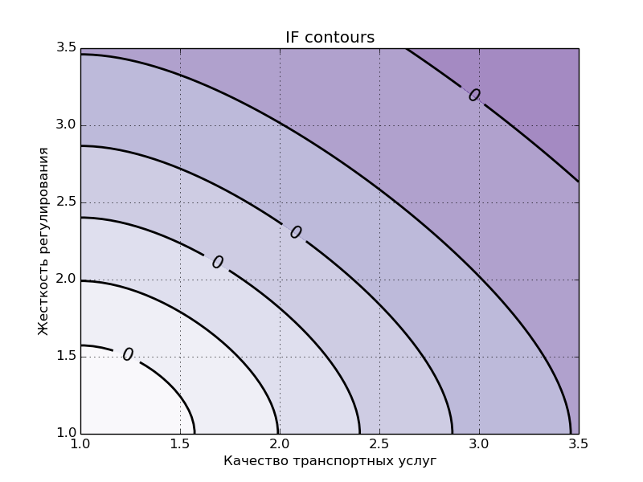
 | Результат рассчета 82

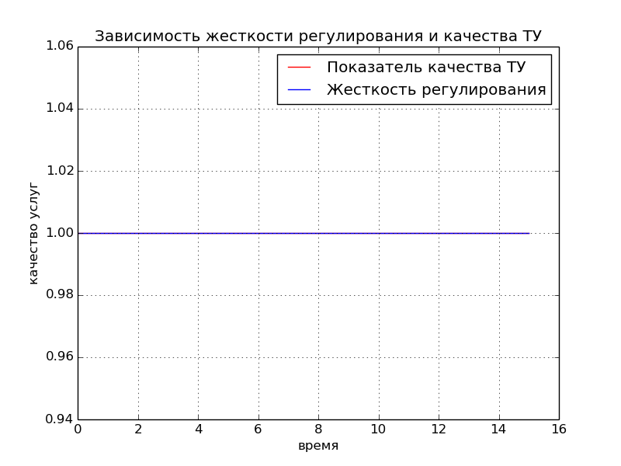
Коэф. естественного повышения качества | 1
Коэф. субсидий | 1
Коэф. жесткости регулирования | 1
Показатель безопасности транспортной услуги | 1
Начальное качество транспортной услуги | 1
Начальная жесткость регулирования | 1

